Sheet1
Reçu

Mon Entreprise
22, Avenue Voltaire |  |  |  |  |  |  | Instructions
13000 Marseille |  |  |  |  |  |  |  | Modèle gratuit de reçu - Instructions
France
Téléphone : +33 4 92 99 99 99 |  |  |  |  |  |  | Logiciel de facturation Zervant
 |  |  |  |  |  |  |  | Logiciel de facturation gratuit
 |  |  |  | Destinataire
Date de la facture : | 2020-09-07 |  |  | Acheteur SA |  |  | Exemple vierge
Paiement effectué le : | 2020-10-07 |  |  | Michel Acheteur |  |  |  | Accéder à l'exemple vierge
Numéro de facture : | 123 |  |  | 31, rue de la Forêt
Numéro de client : | 456 |  |  | 13100 Aix-en-Provence
Emis par : | Pierre Fournisseur |  |  | France
Contact client : | Michael Acheteur
Date de la vente/prestation : | 2020-08-23
Pour facture n° : | 123456789
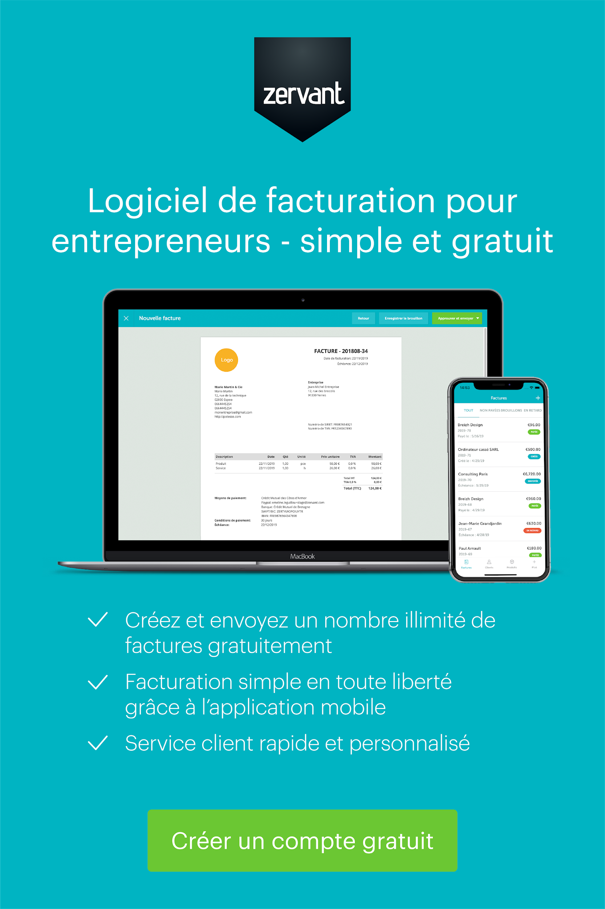

Informations additionnelles
Merci d'avoir choisi Mon Entreprise pour nos services.
Service Après Vente : Garantie 1 an.

Description | Quantité | Unité | Prix unitaire HT | % TVA | Total TVA | Total TTC
Main-d'œuvre | 5 | h | 60.00 € | 20% | 60.00 € | 360.00 €
Produit | 10 | pcs | 105.00 € | 20% | 210.00 € | 1,260.00 €

 |  |  |  |  | Total HT | 1,350.00 €
 |  |  |  |  | Total TVA | 270.00 €
 |  |  |  |  | Total TTC | 1,620.00 €

Siège social | Coordonnées |  |  |  | Détails bancaires
22, Avenue Voltaire | Pierre Fournisseur |  |  |  | Banque | NP Paribas
13000 Marseille | Téléphone : +33 4 92 99 99 99 |  |  |  | Code banque | 10000000
France | E-mail : Pierre@macompagnie.fr |  |  |  | N° de compte | 12345678
N° Siren ou Siret : xxxxx | www.macompagnie.fr |  |  |  | IBAN | FR2341124098234
N° TVA intra. : FRXX 999999999 |  |  |  |  | SWIFT/BIC | FRHHCXX1001

